상품제안서
AP3 스프링 다이어리 25절 - 티파니민트 | 상품코드: F24749

 |  |  |  |  |  |  | 02-412-0044 | www.easy1.co.kr
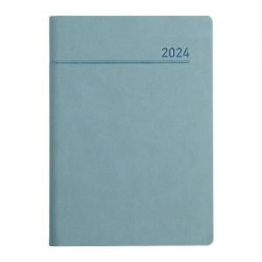 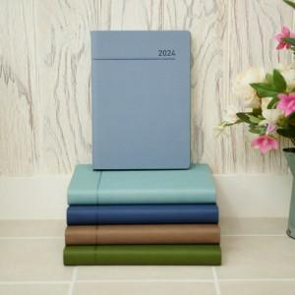 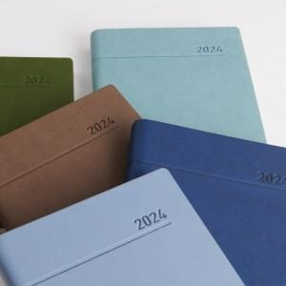

【상세/제작정보】

【인쇄/포장옵션】 | 불박 / 포장불가능

【공급단가】 | 수량 | 100~ | 300~ | 500~ | 1,000~ | 3,000~
*VAT별도 | 단가 | 7,960원 | 7,670원 | 7,370원 | 7,080원 | 6,900원

【상품 URL】 | http://www.easy1.co.kr/src/goods_detail.php?gdno=24749

